Bug Reports
 | Bug ID | Summary | Procondition | Steps to Reproduce | Actual Result | Expected Result | Additional information/ Environment |  | Attachments
(Уникальный идентификатор) | (Серьезность) | (Краткое описание) | (Предварительное условие) | (Шаги воспроизведения) | (Фактический результат) | (Ожидаемый результат) | Версия OS: | Браузеры: | Видео | Screenshot
1 | Minor | Проверка валидности данных в форме доствки. Проверка взаимодействия с google maps | Войти авторизированным пользователем | 1.Добавить товар(ы) в корзину 2.Перейти в корзину 3. Нажать на кнопку "Оформить заказ" 4. Вписать невалидный адресс доставки | Переход к оплате | Проверка данных Появление предупреждения о недествительном адрессе | WIN11 | Google Chrome 114.0.5735.198/199
2 | Trivial | Расположение текста | Войти авторизированным пользователем | 1.Нажать на выпадающий список профиля 2.В выпадающем списке нажать на "настройки аккаунта" | Выкачка текста | Выкачка текста по центру | WIN11 | Google Chrome 114.0.5735.198/199
3 | Trivial | Переход в корзину при добавлении товара или появление отвлекающего окна | Войти авторизированным пользователем | 1. Добавить товар в корзину | Переход к странице корзины или всплывание окна предупреждающий о добавлении товара в корзину | товар добовляеться в корзину | WIN11 | Google Chrome 114.0.5735.198/199
4 | Trivial | Дизайн блоков | Открыть сайт |  | Неравномерное деление дизайна блоков | Каждый блок имеет свои границы и отступы | WIN11 | Google Chrome 114.0.5735.198/199 |  | 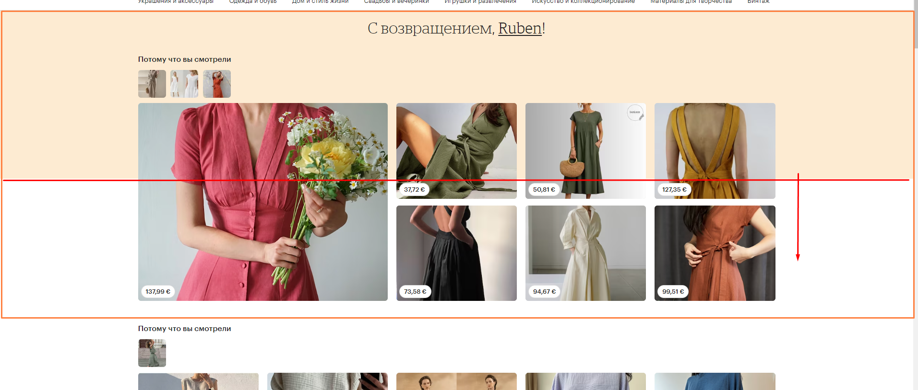
5 | Minor | Неккоректная работа ссылки Реклама на основе интересов | Открыть сайт | Нажать на ссылку в Header "Реклама на основе интересов" | Переход на страницу о Cookie | Переход на страницу рекламе на основе интересов | WIN11 | Google Chrome 114.0.5735.198/199
6 | Trivial | Неккоректное отоброжение блоков подписчиков | Войти авторизированным пользователем | 1.Открыть страницу любого товара 2.Открыть страницу владельца 3.Открыть страницу поклонников | Нечетабельность блоков поклонников Кнопка "Подписаться" загараживает текст | Читабельность | WIN11 | Google Chrome 114.0.5735.198/199 |  | 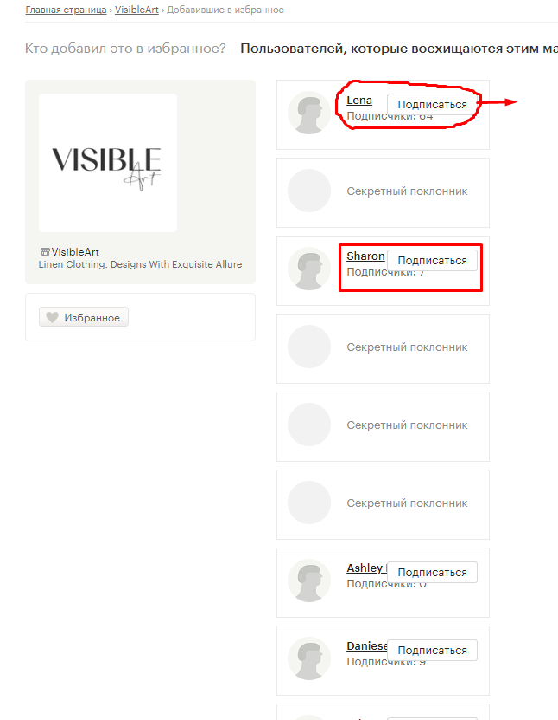
7 | Minor | Недествительная ссылка на instagram | Открыть страницу | Нажать на иконку Instagram в Header | Переход на инстаграм по недествительной ссылке | Переход на страницу инстаграма | WIN11 | Google Chrome 114.0.5735.198/199
8
9
10
11
12

